Sheet1
主场景
宽度 | 832
高度 | 520

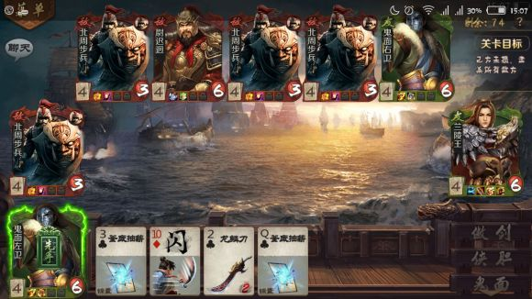
人物
框体高度 | 170
框体宽度 | 116

人物手牌图片
高度 | 32
宽度 | 24

人物血量圆直径 | 28

技能框
高度 | 16
宽度 | 14

人物名称
宽度 | 14
marginTop | 32 | 离顶部32距离开始竖向写字

卡牌
高度 | 120
宽度 | 80
间距 | 6

卡牌数字
宽度 | 18
高度 | 16
marginLeft | 4
marginTop | 6

卡牌花色
宽度 | 18
高度 | 14
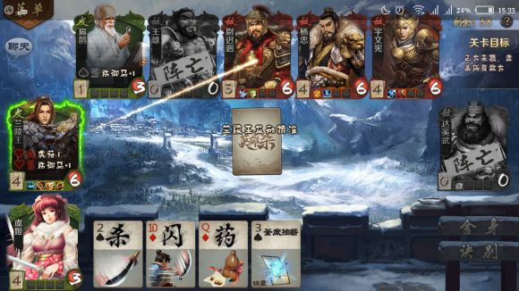
marginLeft | 4
marginTop | 20

装备栏
marginLeft | 4
marginBottom | 36 | 在卡牌数之上，文字大小14px

技能按钮
宽度 | 124
高度 | 32

